ОВ2
Замечания Технического заказчика ООО «Проминжиниринг» к сметной документации
Объект: «Цех №8, расположенный по адресу: Московская область, г.о. Мытищи, ул. Колонцова, 4"
Смета №02-01-11 "Цех №8. Отопление и вентиляция" на сумму 67 292 421,18 руб. без НДС
Красным цветом выделены вопросы к ВОР
Шифр проекта 130-23-ОВ3
Дата |  |  |  |  | 15.02.2024 г.
№ п/п | № в смете | Замечание | Обоснование | номер в корректированной смете | примечание

1 | Общее | К проекту 130-23-ОВ1.СО отсутствует ВОР. Проверка сметного расчета произведена на основании проекта 130-23-ОВ2. Предоставить ВОР | п.п. 3.1.1 Инструкции АО "ТМХ" |  | Объемы робот скорректированы в соответствии с актуальной спецификацией
2 | Общее | Коэффициент К=1,15 (Приказ от 07.07.2022 № 557/пр прил.8 табл.2 п.3) исключить, т.к. работы выполняются в здании, а не на открытой площадке предприятия | п.п. 3.1.2.3 п. 3.1.2, а также п.п. 3.1.14.3 п. 3.1.14 Инструкции АО "ТМХ"
3 | Общее | Исключить из сметного расчета лимитированные затраты производство в зимнее время, и НДС будут учтены в ССР | п.3.3.1.4. Инструкции АО ТМХ |  | исправлено
4 | Общее | Материальные ресурсы расцененные по "Цена поставщика …": 1. Не содержат затраты на ТР и ЗСР; 2. Отсутствуют надлежащим образом оформленные документы, подтверждающие стоимость данных ресурсов | п. 3.1.9; п.п. 3.3.1.7.2 п 3.1.7; п.п. 3.1.8.2 п.3.1.8 Инструкции АО "ТМХ" |  | исправлено
5 | Общее | Фасонные изделия для воздуховодов расписать по видам и размерам |  |  | исправлено;
Вентиляция
Оборудование
6 |  | Указать в скобках - какое оборудование к какой системе относится (П1…П6, В1….В4) |  |  | исправлено
7 | 1 | Заменить ФЕР20-06-002-01 на ФЕР20-06-002-02 и ФЕР20-06-002-03 согласно производительности оборудования по проекту | 130-23-ОВ2.СО лист 1 поз. П1-П6 | 1 | исправлено
8 | 2, 5, 8, 11, 14, 17 | Отнести к соответствующим позициям монтажа и прописать к какой системе относится и тех. характеристики оборудования |  | 2, 6, 10, 14, 18, 22 | исправлено
9 | 3, 6, 9, 12, 15, 18 | Исключить. В разделе "Вентиляция. Оборудование" проекта 130-23-ОВ2 нет данных ресурсов. Учтено поз. 273-276 сметного расчета и в разделе "Теплоснабжение. Оборудование" проекта | 130-23-ОВ2.СО листы 1, 7-8 |  | исправлено
10 | 4, 7, 10, 13, 16, 19 | Исключить. Согласно проекта частотный преобразователь входит в состав коплекта приточной установки, следовательно должен быть заложен в его стоимость. Уточнить комплектацию приточных установок | 130-23-ОВ2.СО лист 1 поз. П1-П6 |  | Относится к сметам. Комплектация приточных установок представлена в достаточной степени | Какая комплектация у приточных установок
11 | 20 | Исключить. Согласно проекта комплект автоматики входит в состав коплекта приточной (кондиционера) установки, следовательно должен быть заложен в его стоимость. Уточнить комплектацию приточных установок | 130-23-ОВ2.СО лист 1 поз. П1-П6 |  | Относится к сметам. Комплектация приточных установок представлена в достаточной степени | Какая комплектация у приточных установок
12 |  | В сметном расчете не учтена стоимость работ по монтажу комплекта автоматики, а также частотного преобразователя, указать в ВОР |  |  | Стоимость работ по монтажу комплекта автоматики, а также частотного преобразователя, учтена в разделе №130-23-УА2.ВР изм.1 от 15.01.24
13 | 21, 32, 40 | Текст расценки корректировать нельзя. Дополнительная информация указывается в скобках в конце наименования расценки | п.3.3.1.9 | 25,36,44 | исправлено
14 | 21 | Заменить ФЕР20-03-002-02 на ФЕР20-03-002-03, т.к масса Канал-ПКВ-90-50-6-380 - 90 кг (0,09 т) | 130-23-ОВ2.СО лист 1 поз. П7В5 | 25 | исправлено
15 | 22 | Технические характеристики оборудования не сответсвуют тех. характеристикам по спецификации, заменить по проекту | 130-23-ОВ2.СО лист 1 поз. П7В5 | 26 | исправлено
16 | 23 | Площадь в сметном расчете не соответствует объемам спецификации | 130-23-ОВ2.СО лист 1 поз. П7В5 | 27 | исправлено;
17 | 24 | Стоимость материальных ресурсов определить по ФССЦ-19.2.01.04-0021 | п.п. 3.3.1.7.1 п 3.1.7 Инструкции АО "ТМХ" | 28 | исправлено
18 | 27 | Не учтена работа по монтажу каркаса фильтра. Добавить ФЕР20-01-001-12 корпус фильтра 900х500х500 (1,4 м2) | https://vensnab.ru/e_mag/view_good/3279 | 32 | исправлено
19 | 29 | Т.к. в проекте не расписан состав комплекта автоматики, нет возможности проверить объем работ по его монтажу, а также провильность применяемой расценки Расписать что входит в комплект. | 130-23-ОВ2.СО лист 1 поз. П7В5 | 35 | Вентиляционная установка П7В5 является изделием заводской готовности типа VKC-P-5-GSMF5VsG-GVsSMGS-R поставляемая комплектно со шкафом автоматики заводской готовности типа VAK-Sh, состав шкафа определяет завод согласно запроса ТКП и приведен в техдокументации поставщика | Что входит в комплект автоматики
20 | 31 | Исключить. Согласно проекта частотный преобразователь входит в состав комплекта автоматики, следовательно заложен в его стоимость | 130-23-ОВ2.СО лист 1 поз. П7В5 |  | исправлено
21 | 32 | Заменить ФЕР20-03-003-01 на ФЕР20-03-003-01 , т.к. масса вентилятора КРОС91-071-Т80-Н-00550/6F-У1 - 138 кг (0,138 т) | 130-23-ОВ2.СО лист 1 поз. В1, В2 | 36 | исправлено
22 | 37 | Нет возможности проверить стоимость и провильность подобранного оборудования, т.к. в прокте отсутствуют технические характеристики оборудования. Указать тех. характеристики шкафа автоматики | 130-23-ОВ2.СО лист 1 поз. В1, В2 | 41 | Характеристики вентиляционного оборудования приведены на листе 2 узла - таблица «Характеристики вентиляционно-отопительного оборудования», Автоматика VAK-Sh (18,5 кВт);
23 | 38 | Не возможности проверить правильность применения расценки, т.к. т.к. в прокте отсутствуют технические характеристики оборудования. Указать тех. характеристики частотного образователя | 130-23-ОВ2.СО лист 1 поз. В1, В2 | 42 | Преобразователь частоты 18,5 кВт/380В
24 | 39 | Исключить. Согласно проекта частотный преобразователь входит в состав шкафа автоматики, следовательно заложен в его стоимость | 130-23-ОВ2.СО лист 1 поз. В1, В2 | 43 | К сметам | Входит ли частотный преобразователь в стоимость и состав шкафа автоматики
25 | 40 | Заменить ФЕР20-03-003-01 на ФЕР20-03-003-01 , т.к. масса вентилятора КРОС91-071-Т80-Н-00550/6F-У1 - 138 кг (0,138 т) | 130-23-ОВ2.СО лист 1 поз. В3, В4 | 44 | исправлено
26 | 45 | Нет возможности проверить стоимость и провильность подобранного оборудования, т.к. в прокте отсутствуют технические характеристики оборудования. Указать тех. характеристики шкафа автоматики | 130-23-ОВ2.СО лист 1 поз. В3, В4 | 49 | Характеристики вентиляционного оборудования приведены на листе 2 узла - таблица «Характеристики вентиляционно-отопительного оборудования», Автоматика VAK-Sh (5,5 кВт);
27 | 46 | Не возможности проверить правильность применения расценки, т.к. т.к. в прокте отсутствуют технические характеристики оборудования. Указать тех. характеристики частотного образователя | 130-23-ОВ2.СО лист 1 поз. В3, В4 | 50 | Преобразователь частоты 5,5 кВт/380В
28 | 47 | Исключить. Согласно проекта частотный преобразователь входит в состав шкафа автоматики, следовательно заложен в его стоимость | 130-23-ОВ2.СО лист 1 поз. В3, В4 | 51 | исправлено
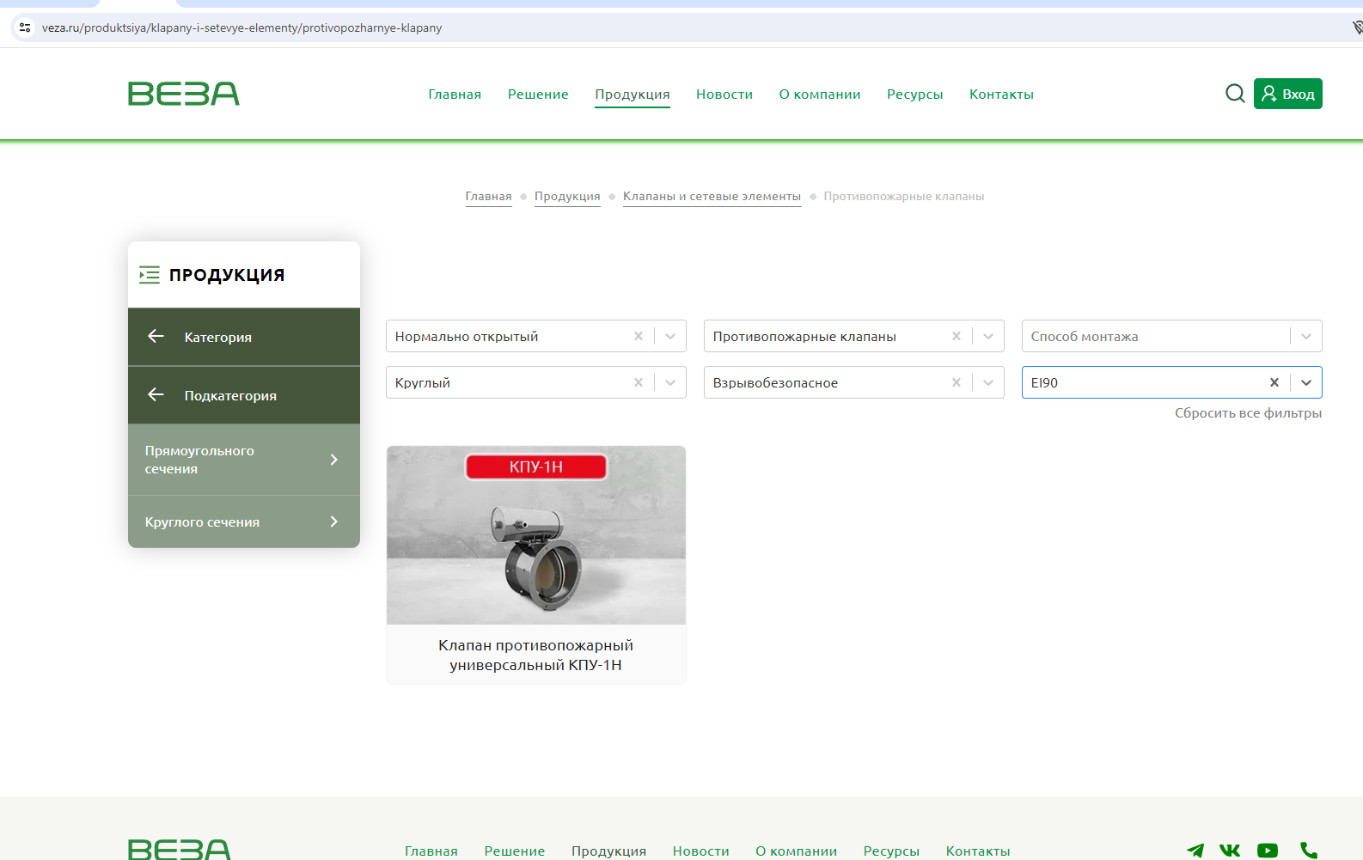
29 | 48 | Исключить. В разделе "Вентиляция. Оборудование" проекта 130-23-ОВ2 в системах В1-В4 нет данного ресурса. | 130-23-ОВ2.СО лист 1 поз. В1, В2, В3, В4 |  | исключено из ВР
Обвязка приточных установок
30 | 51, 54 | Не учтены работы на монтаж, указать в ВОР | 130-23-ОВ2.СО лист 8 стр. 1, 2 раздела "Обвязка приточных установок" | 55.59 | добавлено в ВОР
31 | 55, 56, 57 | Объем в сметном расчете не соответствует объемам спецификации. | 130-23-ОВ2.СО лист 8 стр. 4, 5, 6, 7 раздела "Обвязка приточных установок" | 60,61,62 | исправлено; площадь окраски 24, 871м2, объем 1,243м3
32 |  | В сметном расчете не учтены затраты на крепления труб, указать в ВОР | 130-23-ОВ2.СО лист 8 стр. 9 раздела "Обвязка приточных установок" |  | исправлено
Материалы
Система П1
33 | 60 | Уточнить технические характеристики клапана огнезадерживающего нормально открытого. Не нашла в истолнении диаметром 1400 мм. Нет возможности проверить правильность примененной расценки Заменить ФЕР20-02-005-05 на ФЕР20-02-006-05 | 130-23-ОВ2.СО лист 2 поз. П1 стр.1 | 65 | без изменений
34 | 61 | Материалы не соответствуют тех. характеристикам заявленным в спецификации (не соответствие по диаметру и пределу огнестойкости 90 мин) | 130-23-ОВ2.СО лист 2 поз. П1 стр.1 | 66 | исправлено, взято по прайсу
35 |  | Сметным расчетом не учтены работы монтажа клапана огнезадерживающего канального исполнение У1 НО 800х800, ЕI90 220В, указать в ВОР | 130-23-ОВ2.СО лист 2 поз. П1 стр.2 | 67.68 | добавлено в ВОР
36 | 69, 70 | Площади воздуховодов в сметном расчете не соответствует объемам спецификации | 130-23-ОВ2.СО лист 2 поз. П1 стр.8 | 73-103 | исправлено
37 | 75 | Исключить. Учтено поз. 68 сметного расчета |  |  | исправлено
38 | 76 | Площади и периметр воздуховодов в сметном расчете не соответствует объемам спецификации. Заменить ФЕР20-01-001-15 на ФЕР20-01-001-13 | 130-23-ОВ2.СО лист 2 поз. П1 стр.12 | 98 | исправлено на ФЕР20-01-001-12
39 | 77 | Заменить ФССЦ-19.1.01.03-0081 на ФССЦ-19.1.01.03-0079 | 130-23-ОВ2.СО лист 2 поз. П1 стр.12 | 99 | исправлено
40 |  | В сметном не учтена стоимость системы П1 строка 13 спецификации проекта (в/в 1800*700) | 130-23-ОВ2.СО лист 2 поз. П1 стр.13 | 101-103 | исправлено
41 | 78 | Фасонные изделия для воздуховодов расписать по видам и размерам, также учесть стоимость их установки. | 130-23-ОВ2.СО лист 2 поз. П1 стр.14 | 73-103 | исправлено
42 | 80 | Объем принять по расходу расценки | 130-23-ОВ2.СО лист 2 поз. П1 стр.15 | 105 | исправлено
43 | 82 | Крепления отнести к прокладке в/водов и указать тоннаж в спецификации и ВОРе | 130-23-ОВ2.СО лист 2 поз. П1 стр.17 | 604-630 | Крепление вынесены в отдельный раздел, в спецификации указана масса одной детали крепления, а ВОР указана общая масса.
Система П2
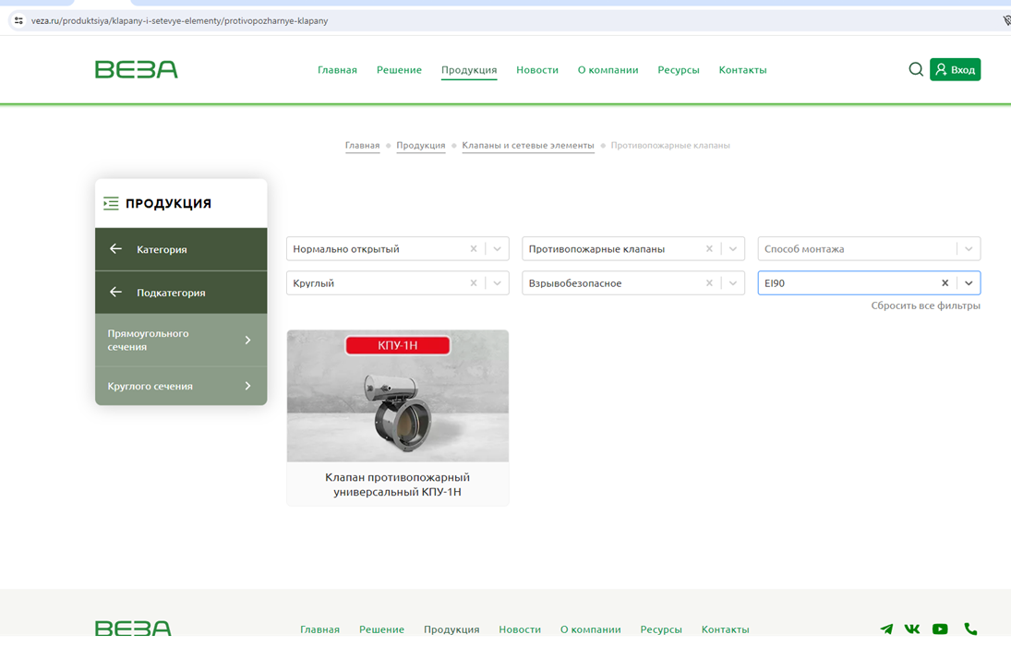
44 | 83 | Уточнить технические характеристики клапана огнезадерживающего нормально открытого. Не нашла в истолнении диаметром 1400 мм. Нет возможности проверить правильность примененной расценки Заменить ФЕР20-02-005-05 на ФЕР20-02-006-05 | 130-23-ОВ2.СО лист 2 поз. П2 стр.1 | 107 | без изменений
45 | 84 | Материалы не соответствуют тех. характеристикам заявленным в спецификации. | 130-23-ОВ2.СО лист 2 поз. П2 стр.1 | 108 | взято по прайсу
46 |  | Сметным расчетом не учтены работы монтажа клапана огнезадерживающего канального исполнение У1 НО 800х800, ЕI90 220В, указать в ВОР | 130-23-ОВ2.СО лист 2 поз. П2 стр.2 | 109.111 | добавлено в ВОР
47 | 98 | Объем в сметном расчете не соответствует объемам спецификации. Заменить ФЕР20-01-001-15 на ФЕР20-01-001-13 | 130-23-ОВ2.СО лист 2 поз. П2 стр.12 | 141 | исправлено на ФЕР20-01-001-12
48 | 99 | Заменить ФССЦ-19.1.01.03-0081 на ФССЦ-19.1.01.03-0079 | 130-23-ОВ2.СО лист 2 поз. П2 стр.12 | 142 | исправлено
49 |  | В сметном расчете не учтена стоимость позиций П1 стр.13 спецификации проекта , указать в ВОР | 130-23-ОВ2.СО лист 3 поз. П2 стр.13 |  | добавлено в ВОР
50 |  | Фасонные изделия для воздуховодов расписать по видам и размерам также учесть стоимость их установки. | 130-23-ОВ2.СО лист 3 поз. П2 стр.14 | 115-146 | исправлено
51 | 102 | Объем в сметном расчете не соответствует объемам спецификации | 130-23-ОВ2.СО лист 3 поз. П2 стр.15 | 148 | исправлено
52 | 104 | Крепления отнести к прокладке в/водов и указать тоннаж в спецификации и ВОРе | 130-23-ОВ2.СО лист 3 поз. П2 стр.17 | 604-630 | Крепление вынесены в отдельный раздел, в спецификации указана масса одной детали крепления, а ВОР указана общая масса.
Система П3
53 | 105 | Заменить ФЕР20-02-005-05 на ФЕР20-02-006-05 | 130-23-ОВ2.СО лист 3 поз. П3 стр.1 | 150 | исправлено
54 | 106 | Материалы не соответствуют тех. характеристикам заявленным в спецификации. | 130-23-ОВ2.СО лист 3 поз. П3 стр.1 | 151 | исправлено, взято по прайсу
55 | 114, 115 | Исключить из сметного расчета, задвоение объемов | 130-23-ОВ2.СО лист 3 поз. П3 |  | исправлено
56 | 124 | Исключить из сметного расчета, в системе П3 отсутствуют | 130-23-ОВ2.СО лист 3 поз. П3 |  | исправлено
57 | 126 | Фасонные изделия для воздуховодов расписать по видам и размерам также учесть стоимость их установки. | 130-23-ОВ2.СО лист 3 поз. П3 стр.15 | 156-187 | исправлено
58 | 130 | Крепления отнести к прокладке в/водов и указать тоннаж в спецификации и ВОРе | 130-23-ОВ2.СО лист 3 поз. П2 стр.17 | 604-630 | Крепление вынесены в отдельный раздел, в спецификации указана масса одной детали крепления, а ВОР указана общая масса.
Система П4
59 | 131 | Заменить ФЕР20-02-005-05 на ФЕР20-02-006-05 | 130-23-ОВ2.СО лист 3 поз. П4 стр.1 | 191 | исправлено
60 | 132 | Материалы не соответствуют тех. характеристикам заявленным в спецификации. | 130-23-ОВ2.СО лист 3 поз. П4 стр.1 | 192 | исправлено
61 |  | В сметном расчете не учтена стоимость позиций П4 строка 10 спецификации проекта (в/вод 1300*800), указать в ВОР | 130-23-ОВ2.СО лист 4 поз. П2 стр.10 | 215.216 | добавлено в ВОР
62 | 145 | Фасонные изделия для воздуховодов расписать по видам и размерам также учесть стоимость их установки. | 130-23-ОВ2.СО лист 4 поз. П4 стр.11 | 195-216 | исправлено
63 | 149 | Крепления отнести к прокладке в/водов и указать тоннаж в спецификации и ВОРе | 130-23-ОВ2.СО лист 4 поз. П4 стр.14 | 604-630 | Крепление вынесены в отдельный раздел, в спецификации указана масса одной детали крепления, а ВОР указана общая масса.
Система П5
64 | 150 | Заменить ФЕР20-02-005-05 на ФЕР20-02-006-05 | 130-23-ОВ2.СО лист 4 поз. П5 стр.1 | 220 | исправлено
65 | 151 | Материалы не соответствуют тех. характеристикам заявленным в спецификации. | 130-23-ОВ2.СО лист 4 поз. П5 стр.1 | 221 | исправлено; взято по прайсу
66 | 161 | Фасонные изделия для воздуховодов расписать по видам и размерам также учесть стоимость их установки. | 130-23-ОВ2.СО лист 4 поз. П5 стр.10 | 224-242 | исправлено
67 | 164 | Исвключить. Задвоение объемов | 130-23-ОВ2.СО лист 4 поз. П5 |  | исключено
68 | 168 | Крепления отнести к прокладке в/водов и указать тоннаж в спецификации и ВОРе | 130-23-ОВ2.СО лист 4 поз. П5 стр. | 604-630 | Крепление вынесены в отдельный раздел, в спецификации указана масса одной детали крепления, а ВОР указана общая масса.
Система П6
69 | 169 | Заменить ФЕР20-02-005-05 на ФЕР20-02-006-05 | 130-23-ОВ2.СО лист 4 поз. П6 стр.1 | 246 | исправлено
70 | 170 | Материалы не соответствуют тех. характеристикам заявленным в спецификации. | 130-23-ОВ2.СО лист 4 поз. П6 стр.1 | 247 | исправлено; взято по прайсу
71 | 185 | Фасонные изделия для воздуховодов расписать по видам и размерам также учесть стоимость их установки. | 130-23-ОВ2.СО лист 5 поз. П6 стр. 13 | 252-276 | исправлено
72 | 188 | Исвключить. Проектом в системе П6 таких работ не предусмотренно | 130-23-ОВ2.СО лист 5 поз. П6 |  | исключено
73 | 192 | Крепления отнести к прокладке в/водов и указать тоннаж в спецификации и ВОРе | 130-23-ОВ2.СО лист 5 поз. П6 стр.16 | 604-630 | Крепление вынесены в отдельный раздел, в спецификации указана масса одной детали крепления, а ВОР указана общая масса.
Система В1
74 | 196, 197 | Объем в сметном расчете не соответствует объемам спецификации. Проверить площади | 130-23-ОВ2.СО лист 5 поз. В1 стр.4-6 | 284-293 | исправлено
75 | 198 | Заменить ФЕР20-01-001-15 на ФЕР20-01-001-14 | 130-23-ОВ2.СО лист 5 поз. В1 стр.7 | 298 | исправлено
76 | 200 | Фасонные изделия для воздуховодов расписать по видам и размерам также учесть стоимость их установки. | 130-23-ОВ2.СО лист 5 поз. В1 стр.8 | 280-297 | исправлено
77 | 201 | Для каких работ приненяется данный материал? Расценить стоимоть работ или исключить из сметы | 130-23-ОВ2.СО лист 5 поз. В1 стр.9 | 297 | Оцинкованная сетка устанавливается вместо воздухораспределителей на системах вытяжки.
78 | 202 | Крепления отнести к прокладке в/водов и указать тоннаж в спецификации и ВОРе | 130-23-ОВ2.СО лист 5 поз. В1 стр.10 | 604-630 | Крепление вынесены в отдельный раздел, в спецификации указана масса одной детали крепления, а ВОР указана общая масса.
Система В2
79 | 206, 207 | Объем в сметном расчете не соответствует объемам спецификации. | 130-23-ОВ2.СО лист 5 поз. В2 стр.4-6 | 302-314 | исправлено
80 | 208 | Заменить ФЕР20-01-001-15 на ФЕР20-01-001-14 | 130-23-ОВ2.СО лист 5 поз. В2 стр.7 | 312 | исправлено
81 | 210 | Фасонные изделия для воздуховодов расписать по видам и размерам также учесть стоимость их установки. | 130-23-ОВ2.СО лист 5 поз. В2 стр.8 | 298-314 | исправлено
82 | 211 | Для каких работ приненяется данный материал? Расценить стоимоть работ или исключить из сметы | 130-23-ОВ2.СО лист 5 поз. В2 стр.9 | 315 | Оцинкованная сетка устанавливается вместо воздухораспределителей на системах вытяжки.
83 | 212 | Крепления отнести к прокладке в/водов и указать тоннаж в спецификации и ВОРе | 130-23-ОВ2.СО лист 5 поз. В2 стр.10 | 604-630 | Крепление вынесены в отдельный раздел, в спецификации указана масса одной детали крепления, а ВОР указана общая масса.
Система В3
84 | 225 | Фасонные изделия для воздуховодов расписать по видам и размерам также учесть стоимость их установки. | 130-23-ОВ2.СО лист 6 поз. В3 стр.11 | 318-343 | исправлено
85 | 226 | Для каких работ приненяется данный материал? Расценить стоимоть работ или исключить из сметы | 130-23-ОВ2.СО лист 6 поз. В3 стр.12 | 344 | Оцинкованная сетка устанавливается вместо воздухораспределителей на системах вытяжки.
86 | 227 | Крепления отнести к прокладке в/водов и указать тоннаж в спецификации и ВОРе | 130-23-ОВ2.СО лист 6 поз. В3 стр.13 | 604-630 | Крепление вынесены в отдельный раздел, в спецификации указана масса одной детали крепления, а ВОР указана общая масса.
Система В4
87 | 240 | Фасонные изделия для воздуховодов расписать по видам и размерам также учесть стоимость их установки. | 130-23-ОВ2.СО лист 6 поз. В4 стр.11 | 347-371 | исправлено
88 | 241 | Для каких работ приненяется данный материал? Расценить стоимоть работ или исключить из сметы | 130-23-ОВ2.СО лист 6 поз. В4 стр.12 | 372 | Оцинкованная сетка устанавливается вместо воздухораспределителей на системах вытяжки.
89 | 242 | Крепления отнести к прокладке в/водов и указать тоннаж в спецификации и ВОРе | 130-23-ОВ2.СО лист 6 поз. В4 стр.13 | 604-630 | Крепление вынесены в отдельный раздел, в спецификации указана масса одной детали крепления, а ВОР указана общая масса.
Система П7В5
90 | 244 | Заменить ФССЦ-19.2.03.05-0030 на ФССЦ-19.2.03.02-0143 | 130-23-ОВ2.СО лист 6 поз. П7В5 стр.1 | 374 | исправлено
91 | 247 | Для каких работ приненяется данный материал? Расценить стоимоть работ или исключить из сметы | 130-23-ОВ2.СО лист 7 поз. П7В5 стр.5 | 380 | Оцинкованная сетка устанавливается вместо воздухораспределителей на системах вытяжки.
92 | 249 | Крепления отнести к прокладке в/водов и указать тоннаж в спецификации и ВОРе | 130-23-ОВ2.СО лист 7 поз. П7В5 стр.13 | 604-630 | Крепление вынесены в отдельный раздел, в спецификации указана масса одной детали крепления, а ВОР указана общая масса.
Фильтрационные установки
93 | 255 | Заменить ФЕР20-03-001-02 на ФЕР20-03-001-05 | 130-23-ОВ2.СО лист 7 стр.2 раздела | 386 | исправлено
94 | 257 | Нет возможности проверить правильность применяеемой расценки. Указать типоразмер решетки и ее назначение | 130-23-ОВ2.СО лист 7 стр.4-5 раздела | 389.39 | исправлено
95 | 264 | Материальные ресурсы не соответствуют ГОСТу заявленному в спецификации. По данным позициям необходимо сделать пометку о том, что стоимость данных материалов взята применительно и указать наименование и тех. характеристики заменяемого материала | 130-23-ОВ2.СО лист 7 стр.9 раздела |  | исключено
96 | 265, 267 | Объем в сметном расчете не соответствует объемам спецификации. | 130-23-ОВ2.СО лист 7 стр.11 раздела | 393-396 | исправлено
97 | 267 | Фасонные изделия для воздуховодов расписать по видам и размерам также учесть стоимость их установки. | 130-23-ОВ2.СО лист 7 стр.12 раздела | 396-397 | исправлено
98 | 268 | Крепления отнести к прокладке в/водов и указать тоннаж в спецификации и ВОРе | 130-23-ОВ2.СО лист 7 стр.13 раздела | 631-672 | исправлено
Отопление
99 |  | В сметном расчете не учтены затраты по разделу "Отопление" проекта , указать в ВОР | 130-23-ОВ2.СО лист 7 | 568-570 | уточнено;
Теплоснабжение
100 | 269 | Заменить ФЕР20-06-008-01 на ФЕР20-04-001-02 | 130-23-ОВ2.СО листы 7 поз. У5-У8, У1-У4, У9-У16 | 571 | исправлено
101 | 272 | Заменить ФЕР18-06-004-01 на ФЕРм11-07-001-03 | 130-23-ОВ2.СО листы 7-8 поз. П1-П7 | 577 | исправлено
Обвязка тепловых завес
102 | 280 | Заменить ФССЦ-23.3.06.05-0005 на ФССЦ-18.5.13.01-0005 (применительно) | 130-23-ОВ2.СО лист 8 поз. 6 раздела "Обвязка тепловых завес" | 592 | исправлено
103 | 281, 285 | Не учтены работы на монтаж крана и подводки, указать в ВОР | 130-23-ОВ2.СО лист 8 стр. 2, 4 раздела "Обвязка тепловых завес" | 593 | добавлено в ВОР
104 |  | Крепления отнести к прокладке в/водов и указать тоннаж в спецификации и ВОРе | 130-23-ОВ2.СО лист 8 стр. 9 раздела "Обвязка тепловых завес" | 568-570 | Крепление вынесены в отдельный раздел, в спецификации указана масса одной детали крепления, а ВОР указана общая масса.

Исполнитель: Ведущий инженер-сметчик Максимова К.А.
тел.: +7(908)065-76-09
e-mail: k.maksimova@tmh.pro

Замечания могут быть дополнены по результатам рассмотрения откорректированной сметы.

